convenciones
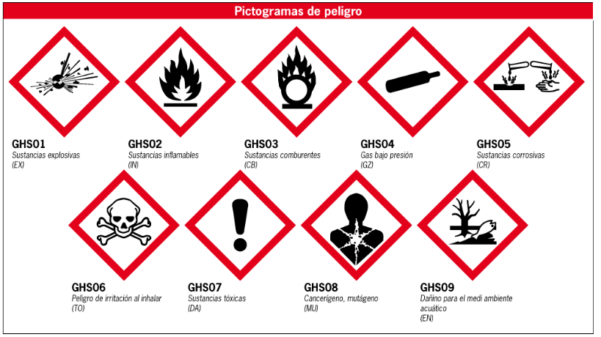
CODIGO DE COLORES PARA ALMACENAMIENTO POR COMPATIBILIDAD
AZUL | TOXICOS ( VENENOS, CANCERIGENOS, TERATOGENICOS, MUTAGENICOS Y ALERGIZANTES

ROJO | INFLAMABLES: SÓLIDOS, LIQUIDOS, GASES

BLANCO | CORROSIVOS

AMARILLO | OXIDANTES O COMBURENTES

VERDE | BAJO RIESGO

Criterios clasificación de nivel de peligros

Nivel de Peligro | Peligro |  |  |  | Exposición |  | SOLIDO
 | Toxicidad aguda | Toxicidad crónica | Ecotoxicidad | Fuego y explosión | Facilidad de exposición | Proceso | LIQUIDO
Muy alto | R26, R27, R28, R32 H330, H310, H300, EUH032 | R45, R49, R46 H350, H340 | R50, R51, R54, R55, R56, R57, R58, R59 H400, H401,H410, H411, H420 | R2, R3, R12, R17 H220, H250 | Gases y líquidos que se evaporan a Temperatura ambiente. Sólidos que producen polvo. Aerosoles | Procesos abiertos. Posibilidad de contacto con la piel. Aplicación en una zona amplia | GAS
Alto | R23, R24, R25, R29, R31, R35, R42, R43 H331, H311, H301, EUH029, EUH031, H314,H334, H317 | R33, R40, R60, R61, R68 H373, H351, H360 |  | R11, R15, R7, R8, R9,R1, R4 R5, R6, R7, R14, R16, R18, R19, R30, R44 H224, H242, H270. H271, EUH006, EUH014, EUH018, EUH019 | Líquido que se evapora entre 30°C y 50°C
Medio | R20, R21, R22, R34, R41, R64 H332, H312, H302, H318, H362 | R62, R63 H361 | R52, R53 H402, H412, H413 | R10 (punto de inflamación entre 21°C – 55°C) H225 ,H226 | Líquido que se evaporan entre 50°C y 150°C | Proceso cerrado pero posibilidad de exposición (ej. llenado, limpieza, etc.)
Bajo | R36, R37, R38, R65, R66, R67 H319, H335, H315,H304, EUH066, H336 | Otras (sin Frase R, sin embargo una sustancia peligrosa) |  | Poco inflamables (punto de inflamación 55°C-100°C H227 | Líquidos que se evaporan a más 150°C. Sólidos poco polvo
Muy bajo | Sustancias no dañinas: agua, azúcar, parafina en estado sólido, etc. |  |  | No o muy poco inflamables (punto de inflamación > 100°C) | Líquidos que forman vapor a más de 200°C | Equipo cerrado. Equipo cerrado con extracción en los puntos de emisión

clase cancer
Clasificación: American Conference of Governmental Industrial Hygienists (ACGIH) | Clasificación: International Agency for Research on Cancer (IARC)

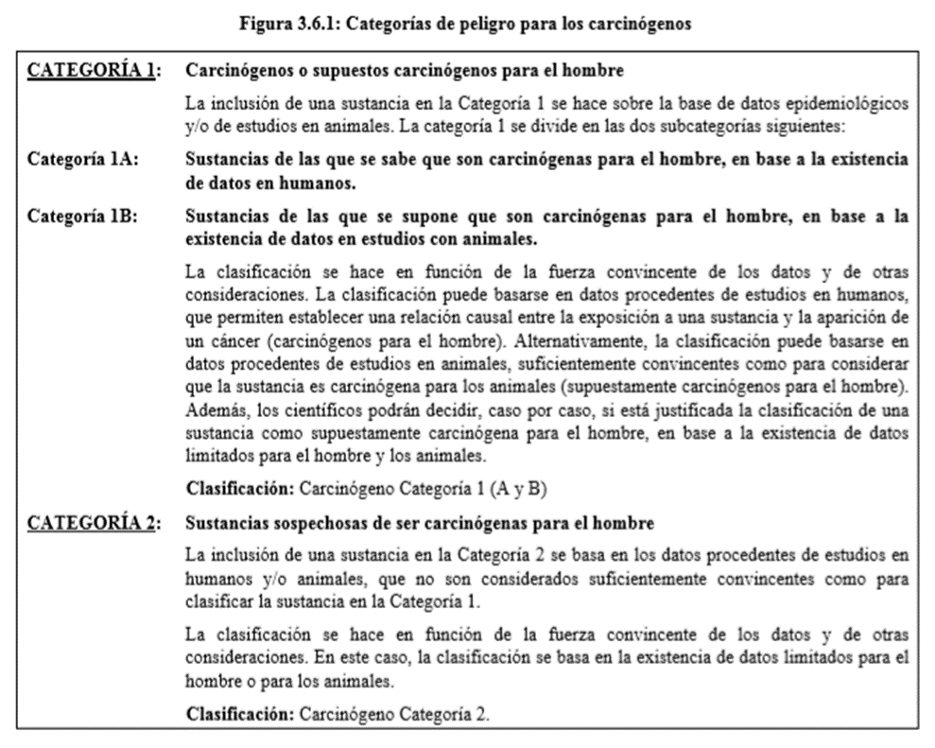 A1. Carcinógenos confirmados en el humano . El agente es carcinogénico en los humanos de acuerdo con el peso de la evidencia de los estudios epidemiológicos, o en la evidencia clínica convincente, en los humanos expuestos. A2. Carcinógenos con sospecha de serlo en el humano. El agente es carcinogénico en los animales de experimentación a niveles de dosis, ruta(s) de administración, puntos de tipo histológico o por mecanismos que se consideran importantes en la exposición de los trabajadores. Los estudios epidemiológicos disponibles son conflictivos o insuficientes para confirmar un aumento del riesgo en los humanos expuestos. A3. Carcinógenos en los animales . El agente es carcinogénico en los animales de experimentación a dosis relativamente elevadas, ruta(s) de administración, puntos de tipo histológico o por mecanismos que no se consideran importantes en la exposición de los trabajadores. Los estudios epidemiológicos disponibles no confirman un incremento del riesgo del cáncer en los humanos expuestos. La evidencia existente sugiere que no es probable que el agente cause cáncer en los humanos excepto por rutas o niveles de exposición no frecuentes o poco probables. A4. No clasificados como carcinógenos en humanos . No hay datos adecuados para clasificar el agente en relación con su carcinogenicidad en los humanos y/o animales. A5. No sospechoso como carcinógeno en humanos . El agente no es sospechoso de ser carcinogénico en humanos basándose en los estudios epidemiológicos realizados adecuadamente en éstos. De estos estudios se disponen de suficientes historias fiables de seguimiento de la exposición durante largo tiempo, dosis suficientemente elevadas y de la potencia estadística adecuada para concluir que la exposición al agente no conlleva un riesgo significativo de cáncer para el humano. La evidencia sugiriendo una ausencia de carcinogenicidad en los animales de experimentación se considerará si está apoyada por otros datos relevantes. | Grupo 1. El agente (o mezcla) es carcinogénico para el hombre. Las condiciones de la exposición conllevan ex posiciones carcinogénicas para el hombre. Esta categoría se aplica cuando existen pruebas suficientes de carcinogenicidad en humanos. Excepcionalmente, un agente (o mezcla), puede ser incluido en esta categoría si las pruebas en humanos no son suficientes, pero sí lo son en animales de experimentación, y existen pruebas contundentes en humanos expuestos que el agente (o mezcla) actúa mediante mecanismos relevantes para la carcinogenicidad. Grupo 2A. El agente (o mezcla) es probablemente carcinogénico para el hombre. Las condiciones de la exposición conllevan exposiciones probablemente carcinogénicas para el hombre. Esta categoría se usa cuando existen pruebas limitadas de la carcinogenicidad en humanos y pruebas suficientes de la carcinogenicidad en experimentación animal. En algunos casos, un agente (o mezcla) puede ser incluido en esta categoría si existen pruebas inadecuadas de carcinogenicidad en humanos y pruebas suficientes de carcinogenicidad en animales de experimentación, existiendo una fuerte evidencia de que en la carcinogenia están implicados mecanismos que también operan en el hombre. Excepcionalmente, un agente, mezcla o condición de exposición puede ser clasificado en esta categoría únicamente en base a pruebas limitadas de carcinogenicidad en humanos. Grupo 2B: El agente (o mezcla) es posiblemente carcinogénico para el hombre . Las condiciones de la exposición conllevan exposiciones posiblemente carcinogénicas para el hombre. Esta categoría incluye agentes, mezclas o condiciones de exposición para los que existen pruebas limitadas de carcinogenicidad en humanos y pruebas insuficientes de carcinogenicidad en experimentación animal. También puede ser utilizada cuando existan pruebas inadecuadas de carcinogenicidad en humanos pero suficientes de carcinogenicidad en experimentación animal. Ocasionalmente, un agente, mezcla o condici

SISTEMA GLOBALMENTE ARMONIZADO SGA. CANCER

Frases H Y P SGA
